关系图
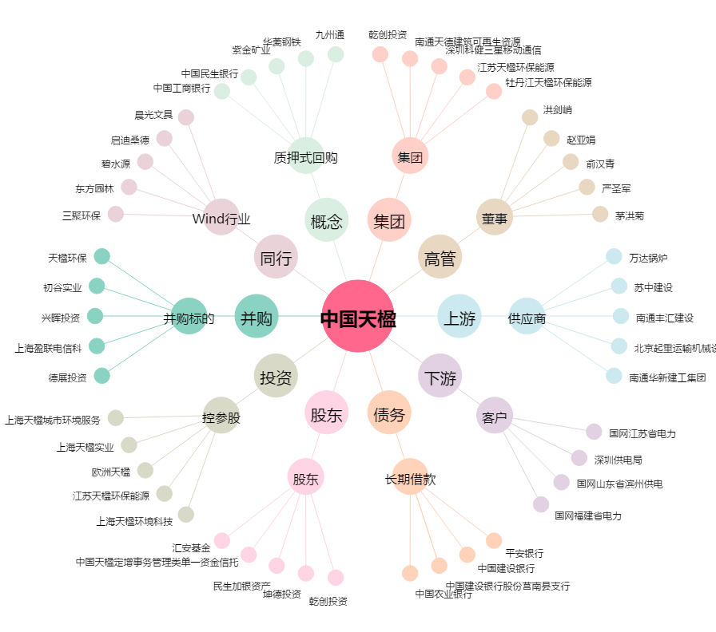
中国天楹[000035.SZ] - 关系概览图

